Bénin
 | Bénin - COURBE DE TAUX 07/08/2020

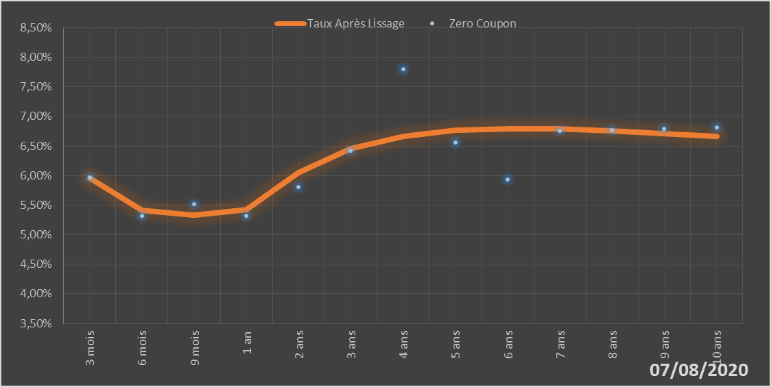
 |  | Maturité | Zero Coupon | Taux Après Lissage
 |  | 3 mois | 5.9724% | 5.9588%
 |  | 6 mois | 5.3251% | 5.4149%
 |  | 9 mois | 5.5162% | 5.3272%
 |  | 1 an | 5.3212% | 5.4236%
 |  | 2 ans | 5.8058% | 6.0536%
 |  | 3 ans | 6.4250% | 6.4528%
 |  | 4 ans | 7.8010% | 6.6622%
 |  | 5 ans | 6.5539% | 6.7615%
 |  | 6 ans | 5.9365% | 6.7949%
 |  | 7 ans | 6.7509% | 6.7881%
 |  | 8 ans | 6.7671% | 6.7573%
 |  | 9 ans | 6.7873% | 6.7128%
 |  | 10 ans | 6.8139% | 6.6613%

2020-08-07
oui

Bénin

